表紙・改定履歴
Webダイレクト販売

画面設計書
本人確認書類の提出方法の選択画面
G0131

© 2020 Sasuke Financial Lab Inc.

変 更 記 録
版数 REV. | 作成更新日 | 変 更 内 容 | 担 当
01 | 2020-08-19 | 初版 | 須永

画面レイアウト
画面レイアウト | システム | 画面名 | 画面ID
 | Webダイレクト販売 | 本人確認書類の提出方法の選択画面 | G0131

A
2
3
4
5
6

1

7

B
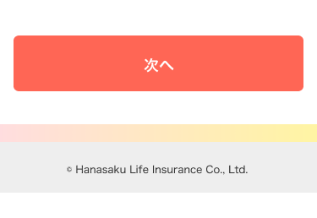
 |  |  |  | ※dアカウントでの本人確認認証後
 |  |  |  | (個人情報入力確認画面ですでに本人確認できている場合も、
 |  |  |  | 下記画面を表示)
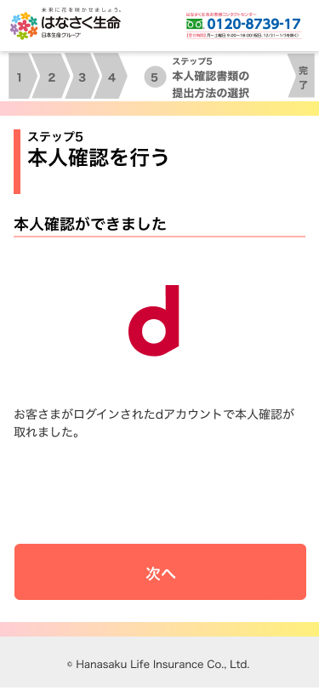

1

メッセージ一覧
メッセージ一覧 |  | システム | 画面名 | 画面ID
 |  | Webダイレクト販売 | 本人確認書類の提出方法の選択画面 | G0131
No | メッセージID | メッセージ内容

1
2
3
4
5
pending
6
7
8
9
10
11
12
13
14
15
16
17
18
19
20
21
22
23
24
25
26
27

